Delito 1
1. Desviación de recursos públicos mediante contratación pública fraudulenta
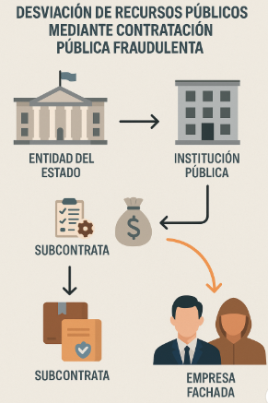
Descripción:
Esta tipología consiste en la utilización de contratos públicos como mecanismo para desviar recursos del estado hacia empresas fachada controladas directa o indirectamente por personas políticamente expuestas (PEP), familiares o terceros relacionados.
El esquema opera usualmente en los siguientes pasos:
1 - Una entidad pública contrata legalmente a otra entidad del Estado (convenio interadministrativo).
2 - Esta segunda entidad subcontrata a empresas privadas, que en muchos casos no tienen la capacidad técnica o son creadas recientemente (empresas fachada).
3 - Los contratos con estas empresas incluyen sobrecostos, servicios no prestados o facturación ficticia.
4 - Los recursos públicos se desvían hacia cuentas controladas por particulares, quienes los introducen al sistema financiero mediante compras de bienes, pagos fraccionados o transferencias internacionales

Señales de Alerta:
- Clientes con vínculos a entidades públicas que presentan movimientos financieros que no corresponden con su perfil
- Empresas recién constituidas que reciben altos montos en contratos estatales y luego realizan retiros en efectivo o pagos sin justificación clara.
- Transferencias fraccionadas a múltiples cuentas de personas naturales tras recibir pagos estatales.
- Movimientos financieros significativos por parte de familiares o asociados de funcionarios públicos sin justificación económica evidente.

Delito 2
2. Lavado de activos mediante contratación pública fraudulenta con garantías falsas, empresas fachada y beneficiarios ocultos

Descripción:

Contratación pública fraudulenta con garantías falsas, empresas fachada y beneficiarios ocultos: Red de empresas fachada accede a contratos estatales mediante garantías falsas y manipulación de requisitos. Los anticipos obtenidos son canalizados a cuentas de terceros o testaferros y posteriormente legalizados mediante transferencias internacionales, compras de bienes o triangulación comercial, ocultando su origen ilícito.

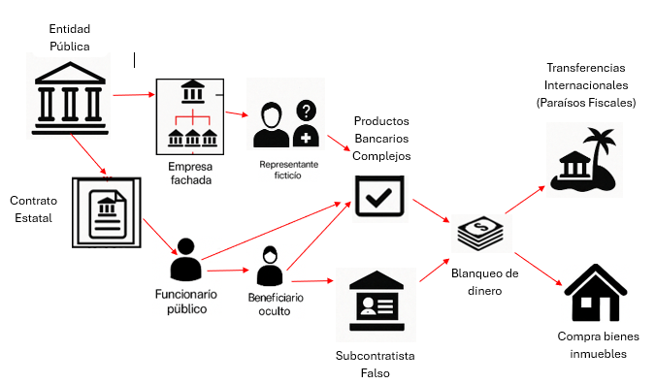

Señales de Alerta:

- Empresas con estructuras complejas (socios ocultos, múltiples representantes legales) o sin actividad comercial verificable.
- Solicitudes de productos bancarios sofisticados o poco comunes para el tipo de empresa (por ejemplo, solo tiene un contrato estatal).
- Apertura de varias cuentas corrientes en corto tiempo, en diferentes regiones del país.
- Pagos a terceros sin justificación comercial clara, especialmente a personas naturales o fundaciones.
- Ingresos en cuenta coinciden con giros de recursos públicos, seguidos de retiros inmediatos, fraccionados o hacia cuentas no relacionadas
- Ingresos por contratos públicos y egresos hacia personas sin rol en el contrato, como familiares o socios ocultos.
- Transferencias hacia jurisdicciones de alto riesgo o paraísos fiscales sin relación con el giro del negocio
- Resistencia a entregar información adicional solicitada (facturación, estados financieros, copia del contrato estatal).

Delito 3
3. Desviación de recursos públicos mediante contratación pública fraudulenta

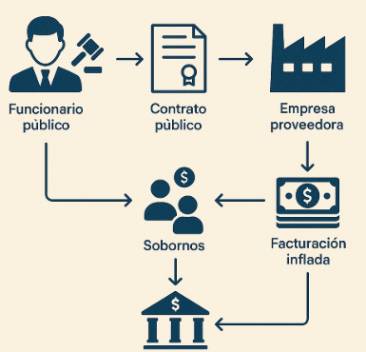
Descripción:
Esta tipología consiste consiste en que funcionarios públicos acuerdan con empresas privadas la asignación de contratos a cambio de beneficios personales o políticos, generalmente inflando los precios, simulando servicios o creando condiciones. Se hace uso indebido del sistema de contratación estatal por parte de funcionarios públicos en colusión con proveedores privados. A través de la manipulación de pliegos, sobrecostos injustificados, y adjudicaciones simuladas o amañadas, se desvían recursos públicos que luego son canalizados al sistema financiero como ingresos legales.

Señales de Alerta:
- Pagos reiterados a proveedores recién constituidos, sin historial comercial ni capacidad técnica comprobable
-Transacciones entre funcionarios públicos y empresas contratistas sin justificación económica clara.
- Facturación por bienes o servicios no entregados o entregados parcialmente, contrastando con los términos del contrato.
- Fraccionamiento de pagos a múltiples cuentas relacionadas con un mismo contrato estatal.

Delito 4
4. Concierto para delinquir y lavado de activos, mediante la manipulación de auditorías, desvanecimiento de glosas, pagos irregulares y uso de testaferro

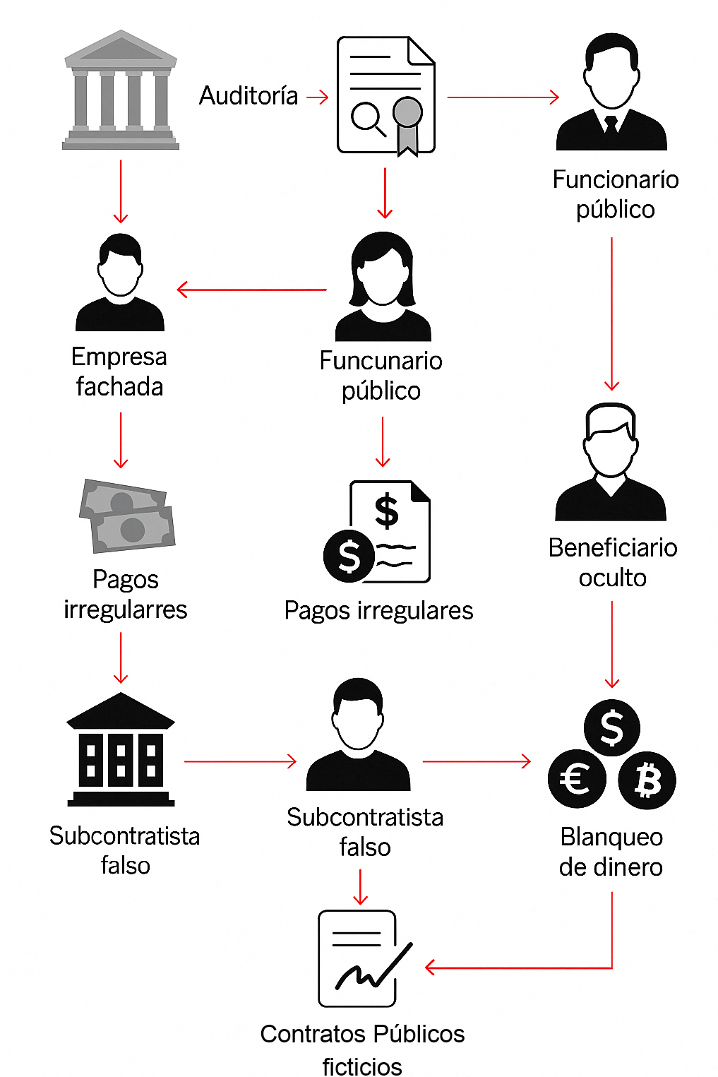
Descipción

Este patrón delictivo representa una modalidad avanzada de corrupción administrativa y lavado de activos, ejecutado mediante la articulación de funcionarios públicos, actores privados y redes organizadas. Su operación se estructura en torno a mecanismos institucionales legítimos, como auditorías, glosas fiscales, y procesos de control, que son manipulados o neutralizados para permitir el desvío y posterior legalización de recursos públicos.

Señales de Alerta

- Ingresos de alto valor con justificación económica insuficiente respecto a su perfil financiero o sector.
- Patrimonios a nombre de personas sin capacidad económica (por ejemplo: estudiantes, adultos mayores, exempleados).
- Compras de bienes (vehículos, inmuebles) que no se corresponden con el perfil financiero del titular de la cuenta.
- Transferencias a paraísos fiscales o países no relacionados con el giro del negocio.
- Su patrimonio o transacciones no guardan proporción con su salario.
- Realiza operaciones conjuntas con personas naturales o jurídicas vinculadas al mismo ente estatal.
- Aparece como apoderado, representante o socio en empresas contratistas.D24

Delito 5
5. Concusión y utilización indebida de información privilegiada
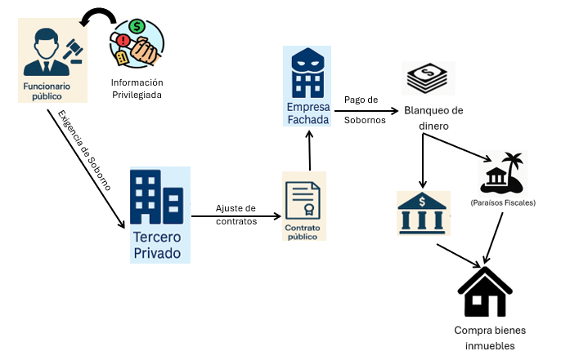
Descripción:
Esta tipología describe un esquema en el cual funcionarios públicos, aprovechando su posición de poder o acceso a información privilegiada, exigen pagos indebidos a ciudadanos o empresas, por el uso indebido de información confidencial del Estado con fines personales o en favor de terceros.

Señales de Alerta:
- Inversiones en sectores poco regulados o de difícil trazabilidad
- Pagos fraccionados desde múltiples fuentes hacia una misma empresa vinculada a un funcionario, especialmente si los montos son iguales o cercanos al umbral de reporte
- Inversiones atípicas en bienes raíces o vehículos de alto valor a nombre de personas sin historial financiero acorde, o de empresas sin operación rea
- Solicitudes de productos financieros de alto riesgo por parte de usuarios relacionados con entidades públicas o procesos de contratación estatal.

Delito 6
6. Desvío de fondos públicos destinados a proyectos ambientales y sostenibles.

Descipción
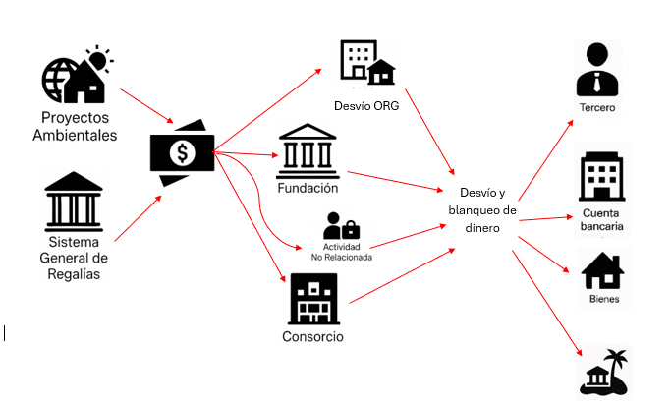
Uso indebido de regalías y manipulación del mercado de carbono en proyectos ambientales sostenibles: Desvío de fondos públicos provenientes del Sistema General de Regalías, asignados a proyectos ambientales y sostenibles, y la manipulación fraudulenta del mercado voluntario de carbono, mediante la comercialización de bonos sin legitimidad técnica ni jurídica, lo que representa una amenaza creciente en regiones ambientalmente estratégicas. El dinero es canalizado hacia cuentas bancarias de terceros, estructuras en sociedad pantalla o y posteriormente integrado al sistema financiero formal mediante la adquisición de bienes, inversiones o transferencias internacionales.

Señales de Alerta

- Fundaciones, ONGs o consorcios ambientales de reciente creación que reciben millonarios desembolsos públicos
- Personas jurídicas que carecen de infraestructura técnica o profesional para ejecutar proyectos sostenibles complejos.
- Representantes legales o socios vinculados a entidades gubernamentales o políticos.
- Actividad económica registrada no corresponde con la ejecución de proyectos ambientales o de carbono (por ejemplo: consultoría, comercio general).
- Ingresos desde entes territoriales, ministerios, agencias ambientales, sin soporte documental claro o contrato asociado.
- Transferencias cruzadas entre ONGs o empresas vinculadas que ejecutan contratos similares en diferentes regiones
- Creación de subcuentas o fondos paralelos no registrados en el contrato oficial del proyecto

Delito 7
7. Celebración indebida de contratos sin cumplimiento de requisitos legales, con empresas fachada y beneficiarios ocultos
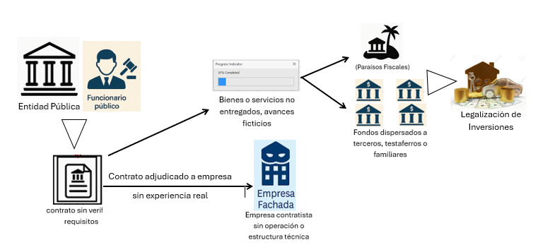
Descripción:
se configura cuando un servidor público celebra contratos en representación del Estado sin observar los principios y procedimientos exigidos por la ley. Esta conducta se presenta, por ejemplo, cuando no se realizan los estudios previos, no se verifica la idoneidad del contratista, se omite la verificación de garantías, o se incumplen las normas de transparencia y selección objetiva. El acto, aunque puede revestir una apariencia de legalidad formal, vicia el procedimiento de contratación desde su origen y afecta gravemente los recursos públicos.

Señales de Alerta:
- Movimientos financieros atípicos por parte de empresas recientemente constituidas
- Empresas que reciben contratos de manera repetida desde una misma entidad pública, sin justificación técnica o con coincidencias sospechosas en los tiempos de adjudicación y pago.
- Pagos estatales anticipados (anticipos contractuales) que no se corresponden con la ejecución real del contrato (ausencia de informes, entregables o certificaciones técnicas)
- Presencia de socios o representantes legales de empresas contratistas que han cambiado frecuentemente de razón social, objeto o domicilio antes de la adjudicación.

